JRE버전수정
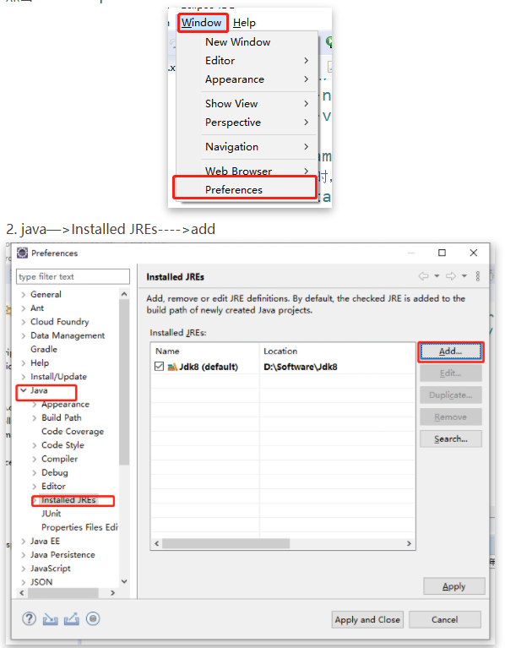
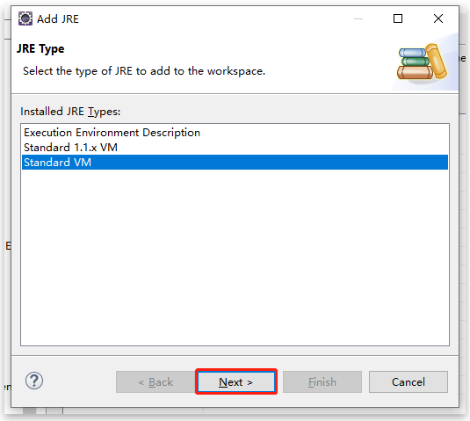
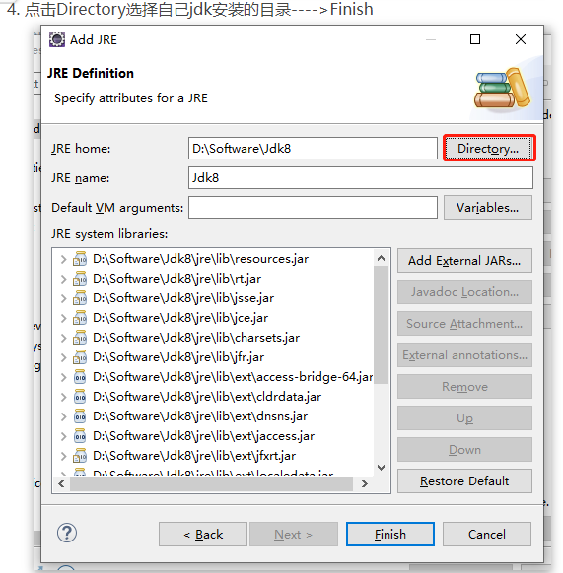
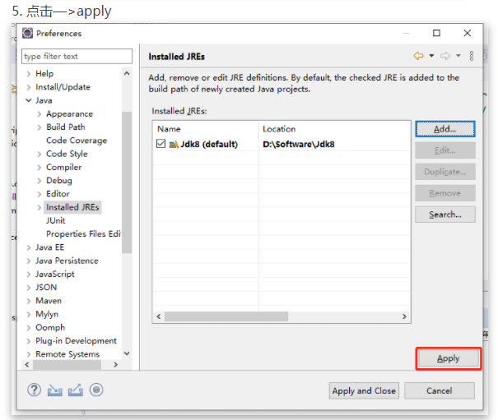
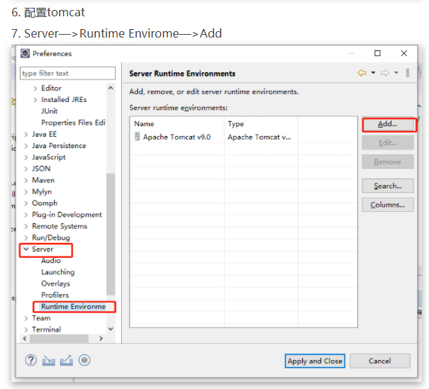
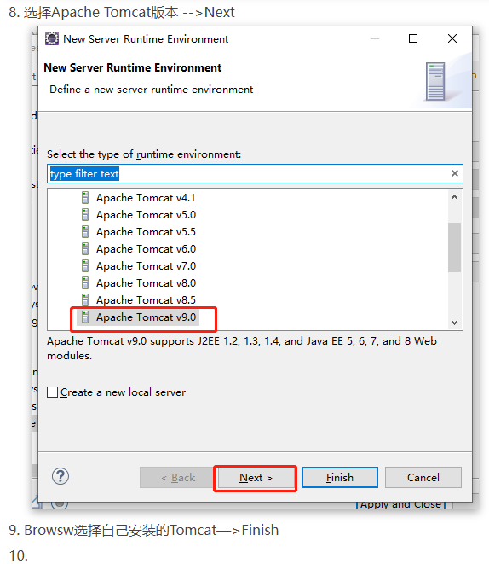
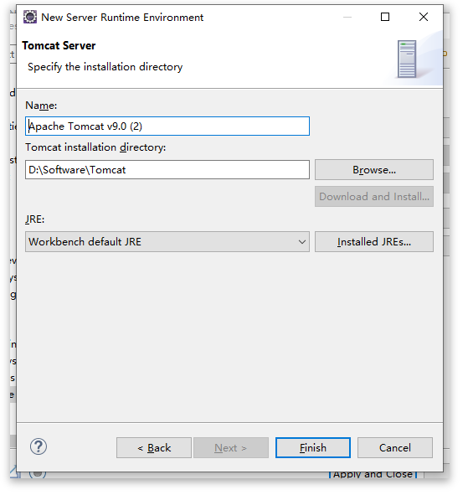
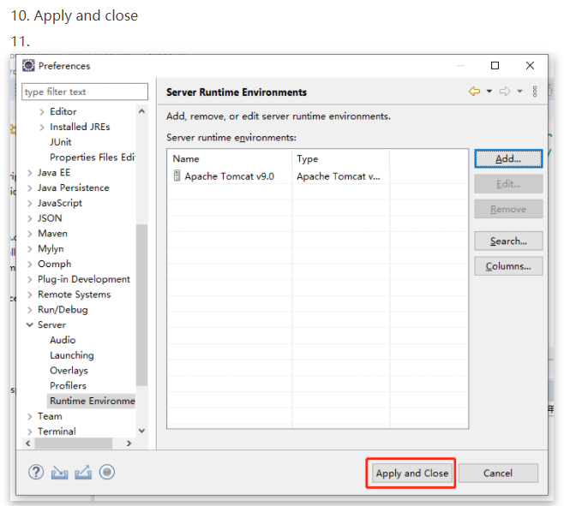
JRE버전 수정

user.User에러
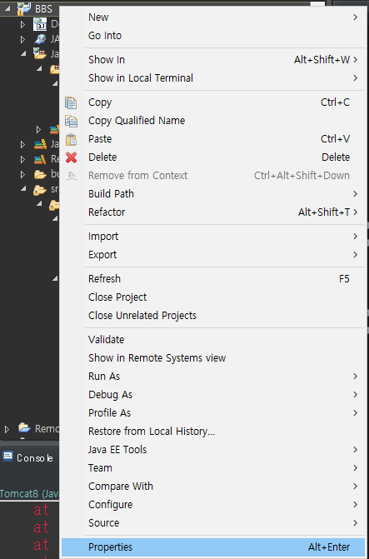
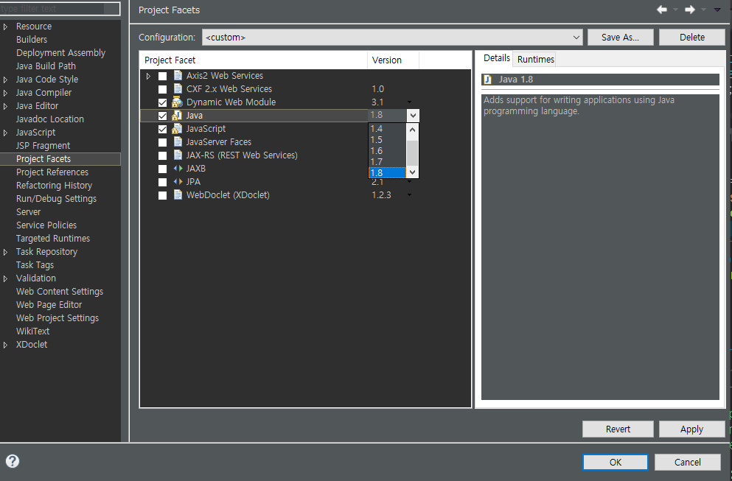
이쪽에서 현재 내가 작업중인 자바 버전 확인
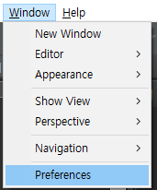
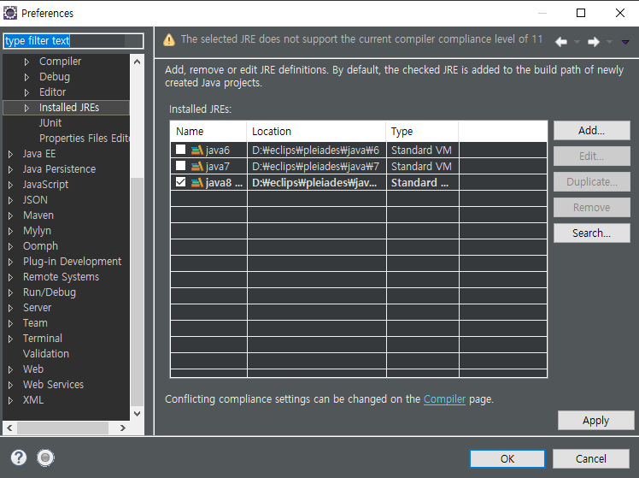

이쪽에서 버전 맞춰줄 것!

데이터베이스 한글 출력
??로 출력 되버리는 현상

해결방법
my.ini를 수정

초록색 문장으로 수정 # 삭제와 utf8입력
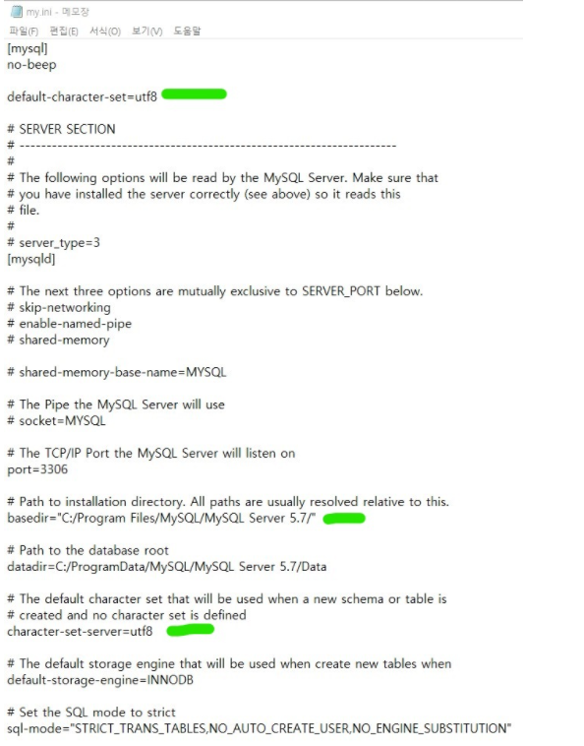

그후 데이터베이스 내용은 새로 삭제 하고 다시 INSERT하면 한글도 출력 됨

톰캣포트충돌
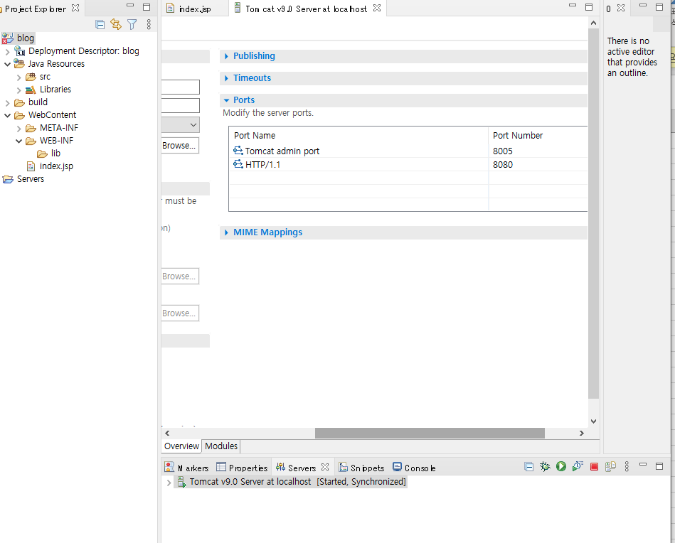
cmd를 관리자 권한으로 실행시켜준다.
이하의 명령어로 충돌되는 포트번호를 뭐가 사용하는지 검색해 PID값을 알아낸다.
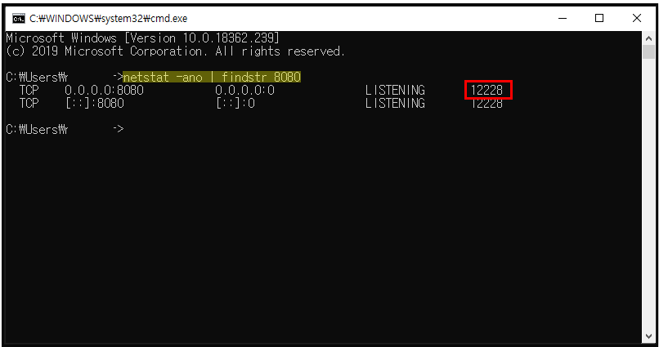

이하의 커맨드 입력하여 해당 task를 강제 종료 시킨다.

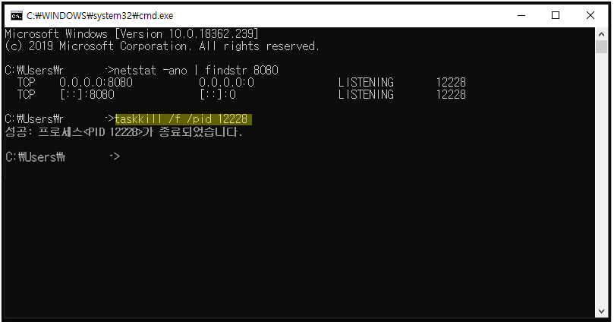

이클립스의 서버 정보에서 포트를 수정해준다.

